UBICACION
9. Descripción de la ubicación (desc_ubi):
Se refiere a las características de la casa, así como su entorno para facilitar ubicación. Se deberá registrar alguna referencia de la ubicación de la vivienda, en caso de contar con el dato. |  |  |  | ⬅ Volver a Portada
Ejemplo:
casa de 1 piso, color rosa, con cancel blanco. A un lado del Jardín de Niños Emiliano Zapata.
Referencias y entrevialidades:
Corresponde al nombre de las vialidades que se encuentran alrededor de la vivienda de la persona beneficiaria y el tipo de vialidad utilizando el catálogo correspondiente, en caso de contar con el dato.

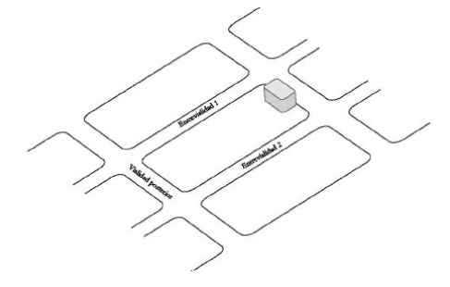
 | 1 | Tipo Entrevialidad 1 (id_tipo_ref1): | Registrar el tipo de la entrevialidad izquierda de la vivienda utilizando el catálogo correspondiente.
 | 2 | Nombre Entrevialidad 1 (nom1): | Registrar el nombre de la entrevialidad izquierda de la vivienda.
 | 3 | Tipo Entrevialidad 2 (id_tipo_ref2): | Registrar el tipo de la entrevialidad derecha de la vivienda utilizando el catálogo correspondiente.
 | 4 | Nombre Entrevialidad 2 (nom2): | Registrar el nombre de la entrevialidad derecha de la vivienda.
 | 5 | Tipo Entrevialidad 3 (id_tipo_ref3): | Registrar el tipo de la entrevialidad posterior de la vivienda utilizando el catálogo correspondiente.
 | 6 | Nombre Entrevialidad 3 (nom3): | Registrar el tipo de la entrevialidad posterior de la vivienda utilizando el catálogo correspondiente
 | 7 | Fecha de creación (created_at): | El sistema realiza el registro en automático
 | 8 | Fecha de modificación (updated_at): | El sistema realiza el registro en automático.
 | 9 | Estatus del beneficiario (estatus): | El sistema realiza el registro en automático.
 | 10 | Estatus de la CURP (estatus_curp): | El sistema realiza el registro en automático.

